Choix
 | Février_2019
 |  | 28 |  |  |  |  |  |  | Heures de pluie |  | Vitesse du vent |  | Sens du vent dominant

1
2
3
4
5
6
7
8
9
10
11
12
13
14
15
16
17
18
19
20
22
00:00 h
31
9
km/h
Maxi
Moy

N
O
E
S
NE
SE
NO
NNE
ENE
ESE
SSE
SSO
OSO
ONO
NNO
SO
21
21
J
1 |  |  |  |  | 0.0 mm
2 | Pression mini - hpa |  | Pression maxi - hpa
3 | 1026 |  | 1029
4 |  |  |  |  |  | __50 |  | 22:00:00 |  | 132
5 |  |  |  | 50 |  | __45 |  | 0:00:00 |  | 31
6 | Humidité mini |  | Humidité maxi | 100 |  | __40 |  | 0:00:00 |  | 2
7 | 70 % |  | 91 % | 20 |  | __35 |  | 22:00:00 |  | 99
8 |  |  |  | 20 |  | __30
9 |  |  |  |  |  | __25
10 | Température mini |  | Température maxi |  |  | __20 |  |  |  | 132
11 | 10.4 C° |  | 16 C° |  |  | _15 |  |  |  | 9
12 |  |  |  |  |  | _10 |  |  |  | 2
13 |  |  |  |  |  | _5 |  |  |  | 121
14 | Pluie en mm |  | Heures de pluie
15 | 0.0 |  | 0:00:00
16
17
18 | Moyenne du vent |  | Vent maxi
19 | 9.1 |  | 31.5 |  |  |  |  |  | Pression |  | Hygrométrie |  | Heures de soleil
1026 hPa
1010
1020
1030
1040
1070
1050
1000
990
980
970
960
940
950
1029 hPa
1050
Maxi
Mini
hpa
Humidité
91
90
70
0
10
100
20
30
40
50
60
70
80
90
Maxi
Moy
Mini
%

5
16
1
2
3
4
6
7
8
12
10
9
14
15
13
00:50 h
11
17
0
20
21 |  |  |  |  |  |  |  |  |  | 135
22 | Heures de soleil |  |  |  |  |  |  |  |  | 91
23 | 0:50:00 |  |  |  |  |  |  |  |  | 2
24 |  |  |  |  |  |  |  | 1029 hPa |  | 42
25 |  |  |  |  |  |  |  | 185 |  |  |  | 22:00:00
26 |  |  |  |  |  |  |  | 89.0 |  |  |  | 0:00:00
27 |  |  |  |  |  |  |  | 3 |  | 135 |  | 0:50:00
28 |  |  |  |  |  |  |  | 93.0 |  | 90 |  | 21:10:00
29 |  |  |  |  |  |  |  |  |  | 2
30 |  |  |  |  |  |  |  |  |  | 43
31 |  |  |  |  |  |  |  |  |  |  |  | 22 kw
 |  |  |  |  |  |  |  |  |  | 135 |  | 0 kw
 |  |  |  |  | 10.4 C° |  | 16 C° | 1026 hPa |  | 70 |  | #REF!
 |  |  |  |  |  |  |  | 185 |  | 2 |  | #REF!
 |  |  |  |  |  |  |  | 86.0 |  | 63
 |  |  |  |  |  |  |  | 3
 |  |  |  |  |  |  |  | 96

 |  | Sens du vent
 |  | ONO

Pour copier; sélestionner le thermomètre

Mini-Maxi
Février_2019 |  |  |  |  |  |  | 1038 hPa
 |  |  |  |  |  |  | 145 | Mini | Maxi
 |  | Pluie Maxi Jour et mois |  |  | Températures Mini et Maxi |  | 98.0 | 2019-02-01 | 2019-02-12
982 hPa
1010
1020
1030
1050
1000
990
980
970
960
940
950
1038 hPa
1040
Maxi
Mini
hpa
 |  |  |  |  |  |  | 3
 | 21.7 °C
 | 0.5 °C
 |  |  |  |  |  |  | 44.0
57.4 km/h
dimanche 10
Jour | Mois | __200 |  | Vent maxi
 |  | __180 | 2019-02-10 |  |  |  | 982 hPa
Pressions
 |  | __160 | 132 |  |  |  | 145
10.414 | 28.956 | __140 | 57.4 km/h |  |  |  | 42.0
200 | 200 | __120 | 2 |  |  |  | 3
5
16
1
2
3
4
6
7
8
12
10
9
14
15
13
10 h 20 mn
11
17
0
94.793 | 85.522 | __100 | 73 |  |  |  | 100
18.9586 | 17.1044 | __80
17 | 28 | __60
5 | 5 | __40 |  |  |  |  | 22:00:00
 |  | _20 |  |  |  |  | 0:00:00
Mois
10.41 mm |  |  |  |  |  |  | 10:20:00
10.41 mm
28.96 mm
0.5 C°
21.7 C°
Heures de soleil
28.96 mm |  | 2019-02-10 |  |  |  |  | 11:40:00

 |  |  |  |  | 0.5 C° | 21.7 C°
 |  |  |  |  | 2019-02-13 | 2019-02-27

Mois
Février_2019
 |  |  |  |  |  | Vent moyen entre
 | Jours de pluie |  |  | Jours de soleil + de 4h |  | 20 et 50 km/h
0 Jours
20 Jours
12 Jours

31 |  |  | 31 |  | 31
0 |  |  | 0 |  | 0
0 Jours |  |  | 20 Jours |  | 12 Jours
31 |  |  | 11 |  | 19

 |  |  |  |  |  | Nombre d'heures de vent
 | Heures de pluie |  |  | Heures de soleil |  | en dessous de 1.1 km/h
12 h 20 mn

430
0
25
75
50
100
125
150
175
200
225
250
275
300
325
350
375
400
169 h 18 mn

430
0
25
75
50
100
125
150
175
200
225
250
275
300
325
350
375
400
455 h 18 mn
455 h 18 mn

1900-01-02 12:00:00 |  |  | 530:00:00
0:00:00 |  |  | 0:00:00 |  | 530:00:00
12:20:00 |  |  | 169:18:00 |  | 0:00:00
1900-01-01 23:40:00 |  |  | 1900-01-15 00:42:00 |  | 455:18:00
 |  |  |  |  | 1900-01-03 02:42:00

 |  |  |  | Vent fort au-dessus de
 |  |  |  | 50km/h
 | Temps Pluie | H de soleil
1 Jours
Lundi | 3:49:00 | 20:10:00
Mardi | 0:33:00 | 24:48:00
Mercredi | 0:00:00 | 20:50:00
Jeudi | 0:14:00 | 22:25:00 |  |  |  | 31
Vendredi | 4:53:00 | 22:15:00 |  |  |  | 0
Samedi | 0:00:00 | 26:00:00 |  |  |  | 1 Jours
Dimanche | 2:51:00 | 32:50:00 |  |  |  | 30

Total |  | 169:18:00
Soleil |  | 20

Pluie
Nb | 12:20:00 | 0

Vent
Nb d'heures < 1.1 km/h |  | 455:18:00
Nb de jours plus petit que 20km/h |  | 11
Nb de jours entre 20 et 50 km/h |  | 12
Nb de jours plus grand que 50km/h |  | 1

Graphique Pression
Pression maxi du mois
Février_2019

 |  |  |  |  |  |  |  |  | Mini | Maxi
 |  |  |  |  |  |  |  |  | 982 | 990 | 1
 |  |  |  |  |  |  |  |  | 990 | 1020 | 2
 |  |  |  |  |  |  |  |  | 1019 | 1031 | 3
 |  |  |  |  |  |  |  |  | 1022 | 1031 | 4
 |  |  |  |  |  |  |  |  | 1022 | 1028 | 5
 |  |  |  |  |  |  |  |  | 1018 | 1027 | 6
 |  |  |  |  |  |  |  |  | 1018 | 1022 | 7
 |  |  |  |  |  |  |  |  | 1010 | 1021 | 8
 |  |  |  |  |  |  |  |  | 1010 | 1018 | 9
 |  |  |  |  |  |  |  |  | 1002 | 1022 | 10
 |  |  |  |  |  |  |  |  | 1022 | 1035 | 11
 |  |  |  |  |  |  |  |  | 1034 | 1038 | 12
 |  |  |  |  |  |  |  |  | 1030 | 1036 | 13
 |  |  |  |  |  |  |  |  | 1028 | 1031 | 14
 |  |  |  |  |  |  |  |  | 1026 | 1028 | 15
 |  |  |  |  |  |  |  |  | 1020 | 1027 | 16
 |  |  |  |  |  |  |  |  | 1018 | 1022 | 17
 |  |  |  |  |  |  |  |  | 1016 | 1021 | 18
 |  |  |  |  |  |  |  |  | 1021 | 1024 | 19
 |  |  |  |  |  |  |  |  | 1022 | 1025 | 20
 |  |  |  |  |  |  |  |  | 1026 | 1031 | 21
 |  |  |  |  |  |  |  |  | 1030 | 1033 | 22
 |  |  |  |  |  |  |  |  | 1028 | 1031 | 23
 |  |  |  |  |  |  |  |  | 1030 | 1033 | 24
 |  |  |  |  |  |  |  |  | 1030 | 1034 | 25
Pression mini du mois
 |  |  |  |  |  |  |  |  | 1027 | 1031 | 26
 |  |  |  |  |  |  |  |  | 1023 | 1028 | 27
 |  |  |  |  |  |  |  |  | 1026 | 1029 | 28
 |  |  |  |  |  |  |  |  | 0 | 0 | 29
 |  |  |  |  |  |  |  |  | 0 | 0 | 30
 |  |  |  |  |  |  |  |  | 0 | 0 | 31
 |  |  |  |  |  |  |  |  | 982 | 1038

 | _ | _ | _ | _ | _ | _ | _ | _
 | _ | _ | _ | _ | _ | _ | _ | _
 | _ | _ | _ | _ | _ | _ | _ | _
 | _ | _ | _ | _ | _ | _ | _ | _
 | _ | _ | _ | _ | _ | _ | _ | _
 | _ | _ | _ | _ | _ | _ | _ | _
 | _ | _ | _ | _ | _ | _ | _ | _
 | _ | _ | _ | _ | _ | _ | _ | _

Graphique Température
Température Maxi du mois
Février_2019

 |  |  |  |  |  |  |  |  |  |  |  |  |  |  |  | 5.2 | 9.4 | 1
 |  |  |  |  |  |  |  |  |  |  |  |  |  |  |  | 2.8 | 9.3 | 2
 |  |  |  |  |  |  |  |  |  |  |  |  |  |  |  | 0.9 | 10.3 | 3
 |  |  |  |  |  |  |  |  |  |  |  |  |  |  |  | 3.5 | 6.5 | 4
 |  |  |  |  |  |  |  |  |  |  |  |  |  |  |  | 5.3 | 10.2 | 5
 |  |  |  |  |  |  |  |  |  |  |  |  |  |  |  | 9.9 | 14.1 | 6
 |  |  |  |  |  |  |  |  |  |  |  |  |  |  |  | 7.4 | 13.8 | 7
 |  |  |  |  |  |  |  |  |  |  |  |  |  |  |  | 9 | 12.2 | 8
 |  |  |  |  |  |  |  |  |  |  |  |  |  |  |  | 8.9 | 14.6 | 9
 |  |  |  |  |  |  |  |  |  |  |  |  |  |  |  | 7.5 | 12.1 | 10
 |  |  |  |  |  |  |  |  |  |  |  |  |  |  |  | 4.6 | 13.2 | 11
 |  |  |  |  |  |  |  |  |  |  |  |  |  |  |  | 1.4 | 14 | 12
 |  |  |  |  |  |  |  |  |  |  |  |  |  |  |  | 0.5 | 14.6 | 13
 |  |  |  |  |  |  |  |  |  |  |  |  |  |  |  | 1.5 | 15.1 | 14
 |  |  |  |  |  |  |  |  |  |  |  |  |  |  |  | 3.3 | 15.5 | 15
 |  |  |  |  |  |  |  |  |  |  |  |  |  |  |  | 1.2 | 15.5 | 16
 |  |  |  |  |  |  |  |  |  |  |  |  |  |  |  | 4.3 | 16.8 | 17
 |  |  |  |  |  |  |  |  |  |  |  |  |  |  |  | 3 | 14.2 | 18
 |  |  |  |  |  |  |  |  |  |  |  |  |  |  |  | 5.6 | 16.1 | 19
 |  |  |  |  |  |  |  |  |  |  |  |  |  |  |  | 4.3 | 11 | 20
 |  |  |  |  |  |  |  |  |  |  |  |  |  |  |  | 6.4 | 16.5 | 21
 |  |  |  |  |  |  |  |  |  |  |  |  |  |  |  | 3.8 | 20.7 | 22
 |  |  |  |  |  |  |  |  |  |  |  |  |  |  |  | 5.6 | 20.5 | 23
 |  |  |  |  |  |  |  |  |  |  |  |  |  |  |  | 4.1 | 17.8 | 24
Température Mini du mois
 |  |  |  |  |  |  |  |  |  |  |  |  |  |  |  | 3 | 19.3 | 25
 |  |  |  |  |  |  |  |  |  |  |  |  |  |  |  | 4.1 | 20.6 | 26
 |  |  |  |  |  |  |  |  |  |  |  |  |  |  |  | 4.7 | 21.7 | 27
 |  |  |  |  |  |  |  |  |  |  |  |  |  |  |  | 10.4 | 16 | 28
 |  |  |  |  |  |  |  |  |  |  |  |  |  |  |  | #N/A | #N/A | 29
 |  |  |  |  |  |  |  |  |  |  |  |  |  |  |  | #N/A | #N/A | 30
 |  |  |  |  |  |  |  |  |  |  |  |  |  |  |  | #N/A | #N/A | 31
 |  |  |  |  |  |  |  |  |  |  |  |  |  |  |  | #N/A | #N/A

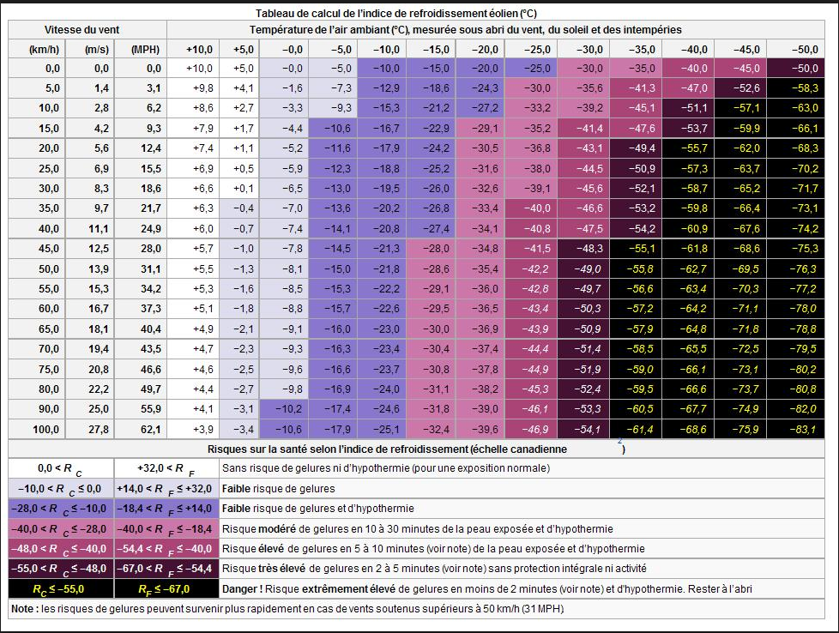
Vitesse du vent |  | Température extérieure
Km/h | m/s | 10 | 9 | 8 | 7 | 6 | 5 | 4 | 3 | 2 | 1 | -1 | -2 | -3 | 10 | -5 | -6 | -7 | -8 | -9 | -10 | -11 | -12 | -13 | -12 | -13 | -14 | -15
1
2
3
4
5 |  | 9.8
6
7
8
9
10
11
12
13
14
15
16
17
18
19
20
21
22
23
24
25
26
27
28
29
30
31
32
33
34
35
36
37
38
39
40
41
42
43
44
45
46
47
48
49
50
51
52
53
54
55
56
57
58
59
60
61
62
63
64
65
66
67
68
69
70
71
72
73
74
75
76
77
78
79
80
81
82
83
84
85
86
87
88
89
90
91
92
93
94
95
96
97
98
99
100
101
102
103
104
105
106
107
108
109
110
111
112
113
114
115
116
117
118
119
120
121
122
123
124
125
126
127
128
129
130
131
132
133
134
135
136
137
138
139
140

Graphique Vent
Vitesse du vent
Février_2019 |  |  |  |  |  |  |  |  |  |  |  |  |  |  | Jour | Maxi Vent
 |  |  |  |  |  |  |  |  |  |  |  |  |  |  | 10 | 57.4 km/h

 |  |  |  |  |  |  |  |  |  |  |  |  |  |  | Maxi
 |  |  |  |  |  |  |  |  |  |  |  |  |  |  | 28.9 | 1
 |  |  |  |  |  |  |  |  |  |  |  |  |  |  | 45.05 | 2
 |  |  |  |  |  |  |  |  |  |  |  |  |  |  | 25.075 | 3
 |  |  |  |  |  |  |  |  |  |  |  |  |  |  | 22.1 | 4
 |  |  |  |  |  |  |  |  |  |  |  |  |  |  | 8.075 | 5
 |  |  |  |  |  |  |  |  |  |  |  |  |  |  | 9.775 | 6
 |  |  |  |  |  |  |  |  |  |  |  |  |  |  | 33.575 | 7
 |  |  |  |  |  |  |  |  |  |  |  |  |  |  | 34 | 8
 |  |  |  |  |  |  |  |  |  |  |  |  |  |  | 29.325 | 9
 |  |  |  |  |  |  |  |  |  |  |  |  |  |  | 57.375 | 10
 |  |  |  |  |  |  |  |  |  |  |  |  |  |  | 33.15 | 11
 |  |  |  |  |  |  |  |  |  |  |  |  |  |  | 6.375 | 12
 |  |  |  |  |  |  |  |  |  |  |  |  |  |  | 23.375 | 13
 |  |  |  |  |  |  |  |  |  |  |  |  |  |  | 20.825 | 14
 |  |  |  |  |  |  |  |  |  |  |  |  |  |  | 17 | 15
 |  |  |  |  |  |  |  |  |  |  |  |  |  |  | 14.7 | 16
 |  |  |  |  |  |  |  |  |  |  |  |  |  |  | 14.9 | 17
 |  |  |  |  |  |  |  |  |  |  |  |  |  |  | 16.575 | 18
 |  |  |  |  |  |  |  |  |  |  |  |  |  |  | 11.9 | 19
 |  |  |  |  |  |  |  |  |  |  |  |  |  |  | 7.225 | 20
 |  |  |  |  |  |  |  |  |  |  |  |  |  |  | 14.025 | 21
 |  |  |  |  |  |  |  |  |  |  |  |  |  |  | 19.55 | 22
 |  |  |  |  |  |  |  |  |  |  |  |  |  |  | 17 | 23
 |  |  |  |  |  |  |  |  |  |  |  |  |  |  | 15.725 | 24
 |  |  |  |  |  |  |  |  |  |  |  |  |  |  | 17 | 25
 |  |  |  |  |  |  |  |  |  |  |  |  |  |  | 15.3 | 26
 |  |  |  |  |  |  |  |  |  |  |  |  |  |  | 28.475 | 27
 |  |  |  |  |  |  |  |  |  |  |  |  |  |  | 31.45 | 28
 |  |  |  |  |  |  |  |  |  |  |  |  |  |  | 0 | 29
 |  |  |  |  |  |  |  |  |  |  |  |  |  |  | 0 | 30
 |  |  |  |  |  |  |  |  |  |  |  |  |  |  | 0 | 31
 |  |  |  |  |  |  |  |  |  |  |  |  |  |  | 57.375

Sens | N | NNE | NE | ENE | E | ESE | SE | SSE | S | SSO | SO | OSO | O | ONO | NO | NNO
 | 4% | 7% | 0% | 14% | 18% | 7% | 0% | 0% | 4% | 7% | 0% | 0% | 4% | 36% | 0% | 0% | 100%
 | 1 | 2 | 0 | 4 | 5 | 2 | 0 | 0 | 1 | 2 | 0 | 0 | 1 | 10 | 0 | 0 | 28

Vitesse | 0 à 5.5 | 5.6 à 10.5 | 10.6 à 15.5 | 15.6 à 20.5 | 20.6 à 25.5 | 25.6 à 30.5 | 30.6 à 35.5 | 35.6 à 40.5 | 40.6 à 45.5 | 45.6 à 50.5 | 50.6 à 55.5 | 55.6 à 60.5 | 60.6 à 65.5 | 65.6 à 70.5 | 70.6 à 75.5 | 75.6 à 80.5 | 80.6 à 85.5 | 85.6 à 90.5 | 90.6 à 95.5 | 90.6 à 100 | + de 100
 | 0.00% | 0.00% | 20.83% | 25.00% | 16.67% | 12.50% | 16.67% | 0.00% | 4.17% | 0.00% | 0.00% | 4.17% | 0.00% | 0.00% | 0.00% | 0.00% | 0.00% | 0.00% | 0.00% | 0.00% | 0.00% | 100%
 | 0 | 0 | 5 | 6 | 4 | 3 | 4 | 0 | 1 | 0 | 0 | 1 | 0 | 0 | 0 | 0 | 0 | 0 | 0 | 0 | 0 | 24

Graphique Humidité
Humidité Maxi du mois
Février_2019

 | 82 | 91 | 1
 | 50 | 91 | 2
 | 48 | 86 | 3
 | 74 | 91 | 4
 | 89 | 91 | 5
 | 84 | 91 | 6
 | 67 | 91 | 7
 | 78 | 91 | 8
 | 72 | 90 | 9
 | 62 | 90 | 10
 | 61 | 84 | 11
 | 62 | 90 | 12
 | 48 | 89 | 13
 | 58 | 82 | 14
 | 57 | 88 | 15
 | 65 | 90 | 16
 | 55 | 89 | 17
 | 74 | 89 | 18
 | 61 | 91 | 19
 | 81 | 91 | 20
 | 66 | 91 | 21
 | 40 | 90 | 22
 | 45 | 87 | 23
 | 51 | 84 | 24
Humidité Mini du mois
 | 51 | 84 | 25
 | 48 | 87 | 26
 | 44 | 89 | 27
 | 70 | 91 | 28
 | #N/A | #N/A | 29
 | #N/A | #N/A | 30
 | #N/A | #N/A | 31
 | #N/A | #N/A

Graphique Pluie_Soleil
Précipitations
Février_2019 | Maxi | Pluie | Maxi | Soleil
 | Jour | Hauteur | Jour | Heure
 | 10 | Totale | 24
 | 10.414 mm | 28.956 mm | 10:20:00 | 169:18:00

 | Pluie |  | Soleil
 | 6.096 | 1 | 1:50:00 | 1
 | 0 | 2 | 5:20:00 | 2
 | 0 | 3 | 8:50:00 | 3
 | 8.382 | 4 | 0:00:00 | 4
 | 1.016 | 5 | 0:00:00 | 5
 | 0 | 6 | 1:00:00 | 6
 | 1.016 | 7 | 5:00:00 | 7
 | 2.032 | 8 | 0:50:00 | 8
 | 0 | 9 | 1:50:00 | 9
 | 10.414 | 10 | 4:20:00 | 10
 | 0 | 11 | 4:30:00 | 11
 | 0 | 12 | 9:00:00 | 12
 | 0 | 13 | 9:30:00 | 13
 | 0 | 14 | 9:35:00 | 14
 | 0 | 15 | 9:40:00 | 15
 | 0 | 16 | 9:40:00 | 16
 | 0 | 17 | 9:20:00 | 17
 | 0 | 18 | 5:20:00 | 18
 | 0 | 19 | 5:40:00 | 19
 | 0 | 20 | 0:10:00 | 20
 | 0 | 21 | 7:00:00 | 21
 | 0 | 22 | 9:55:00 | 22
 | 0 | 23 | 9:10:00 | 23
Heures de Soleil
 | 0 | 24 | 10:20:00 | 24
 | 0 | 25 | 10:20:00 | 25
 | 0 | 26 | 10:08:00 | 26
 | 0 | 27 | 10:10:00 | 27
 | 0 | 28 | 0:50:00 | 28
 | 0 | 29 | 0:00:00 | 29
 | 0 | 30 | 0:00:00 | 30
 | 0 | 31 | 0:00:00 | 31

Station
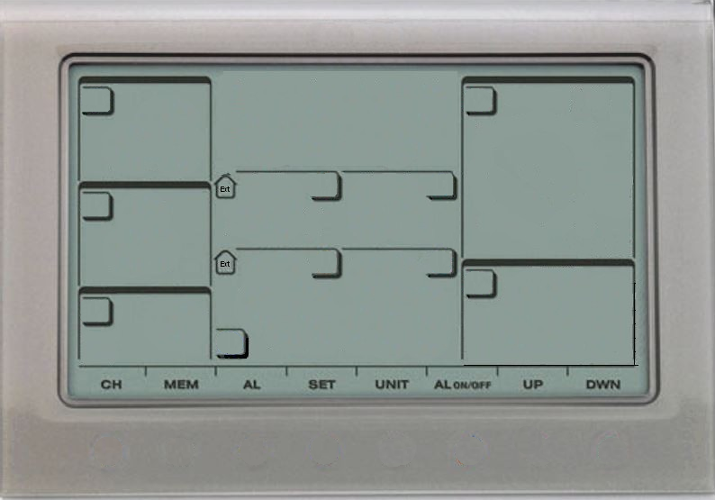
Statistiques du mois
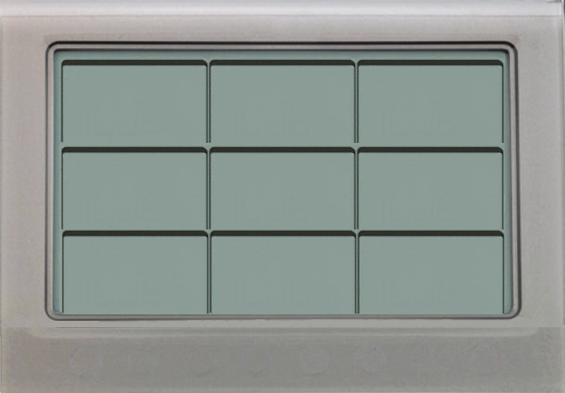
Graphiques du mois
vendredi 17 mai 2024
Dernère mise à jour le

N | 4%
NNE | 7%
NE | 0%
ENE | 14%
E | 18%
ESE | 7%
SE | 0%
SSE | 0%
S | 4%
SSO | 7%
SO | 0%
OSO | 0%
O | 4%
ONO | 36%
NO | 0%
NNO | 0%
 | 6.096
 | 0
 | 0
 | 8.382
 | 1.016
 | 0
 | 1.016
 | 2.032
 | 0
 | 10.414
 | 0
 | 0
 | 0
 | 0
 | 0
 | 0
 | 0
 | 0
 | 0
 | 0
 | 0
 | 0
 | 0
 | 0
 | 0
 | 0
 | 0
 | 0
 | 0
 | 0
 | 28.9
 | 45.05
 | 25.075
 | 22.1
 | 8.075
 | 9.775
 | 33.575
 | 34
 | 29.325
 | 57.375
 | 33.15
 | 6.375
 | 23.375
 | 20.825
 | 17
 | 14.7
 | 14.9
 | 16.575
 | 11.9
 | 7.225
 | 14.025
 | 19.55
 | 17
 | 15.725
 | 17
 | 15.3
 | 28.475
 | 31.45
 | 0
 | 0
 | 0
 | 1:50:00
 | 5:20:00
 | 8:50:00
 | 0:00:00
 | 0:00:00
 | 1:00:00
 | 5:00:00
 | 0:50:00
 | 1:50:00
 | 4:20:00
 | 4:30:00
 | 9:00:00
 | 9:30:00
 | 9:35:00
 | 9:40:00
 | 9:40:00
 | 9:20:00
 | 5:20:00
 | 5:40:00
 | 0:10:00
 | 7:00:00
 | 9:55:00
 | 9:10:00
 | 10:20:00
 | 10:20:00
 | 10:08:00
 | 10:10:00
 | 0:50:00
 | 0:00:00
 | 0:00:00
 | 0:00:00
 | Taille
 | 14.66 x 21.09
Pressions / hpa
1038 hPa
Maxi
Mini
982 hPa
123456789
T°Maxi
Humidité Maxi
Précipitations
mercredi 27
 | 9.4
 | 9.3
 | 10.3
 | 6.5
 | 10.2
 | 14.1
 | 13.8
 | 12.2
 | 14.6
 | 12.1
 | 13.2
 | 14
 | 14.6
 | 15.1
 | 15.5
 | 15.5
 | 16.8
 | 14.2
 | 16.1
 | 11
 | 16.5
 | 20.7
 | 20.5
 | 17.8
 | 19.3
 | 20.6
 | 21.7
 | 16
 | #N/A
 | #N/A
 | #N/A
 | 990
 | 1020
 | 1031
 | 1031
 | 1028
 | 1027
 | 1022
 | 1021
 | 1018
 | 1022
 | 1035
 | 1038
 | 1036
 | 1031
 | 1028
 | 1027
 | 1022
 | 1021
 | 1024
 | 1025
 | 1031
 | 1033
 | 1031
 | 1033
 | 1034
 | 1031
 | 1028
 | 1029
 | 0
 | 0
 | 0
 | 91
 | 91
 | 86
 | 91
 | 91
 | 91
 | 91
 | 91
 | 90
 | 90
 | 84
 | 90
 | 89
 | 82
 | 88
 | 90
 | 89
 | 89
 | 91
 | 91
 | 91
 | 90
 | 87
 | 84
 | 84
 | 87
 | 89
 | 91
 | #N/A
 | #N/A
 | #N/A
T°Maxi
Pression Maxi
Humidité Maxi
T° Ressentie
Mini
21.7 °C
91 %
-3.9 °C
Hauteur
29.0 mm
T° Mini
Humidité Mini
jeudi 14
Heures
12 h 20 mn
Vitesse Maxi
mercredi 13
Heures
0.5 °C
40 %
dimanche 10
 | 5.2
 | 2.8
 | 0.9
 | 3.5
 | 5.3
 | 9.9
 | 7.4
 | 9
 | 8.9
 | 7.5
 | 4.6
 | 1.4
 | 0.5
 | 1.5
 | 3.3
 | 1.2
 | 4.3
 | 3
 | 5.6
 | 4.3
 | 6.4
 | 3.8
 | 5.6
 | 4.1
 | 3
 | 4.1
 | 4.7
 | 10.4
 | #N/A
 | #N/A
 | #N/A
 | 982
 | 990
 | 1019
 | 1022
 | 1022
 | 1018
 | 1018
 | 1010
 | 1010
 | 1002
 | 1022
 | 1034
 | 1030
 | 1028
 | 1026
 | 1020
 | 1018
 | 1016
 | 1021
 | 1022
 | 1026
 | 1030
 | 1028
 | 1030
 | 1030
 | 1027
 | 1023
 | 1026
 | 0
 | 0
 | 0
 | 82
 | 50
 | 48
 | 74
 | 89
 | 84
 | 67
 | 78
 | 72
 | 62
 | 61
 | 62
 | 48
 | 58
 | 57
 | 65
 | 55
 | 74
 | 61
 | 81
 | 66
 | 40
 | 45
 | 51
 | 51
 | 48
 | 44
 | 70
 | #N/A
 | #N/A
 | #N/A
T°Mini
Pression Mini
Humidité Mini
101112131415
D'ensoleillement
57.4 km/h
169 h 18 mn

2024-05-17
image Guy_WMR200

